Oppskrift
Grillet Nanbrød med spekeskinke,fetaost, Tapenade og salat med grillet paprika og oliven (street version)Grillet Nanbrød med spekeskinke,fetaost, Tapenade og salat med grillet paprika og oliven (street version)
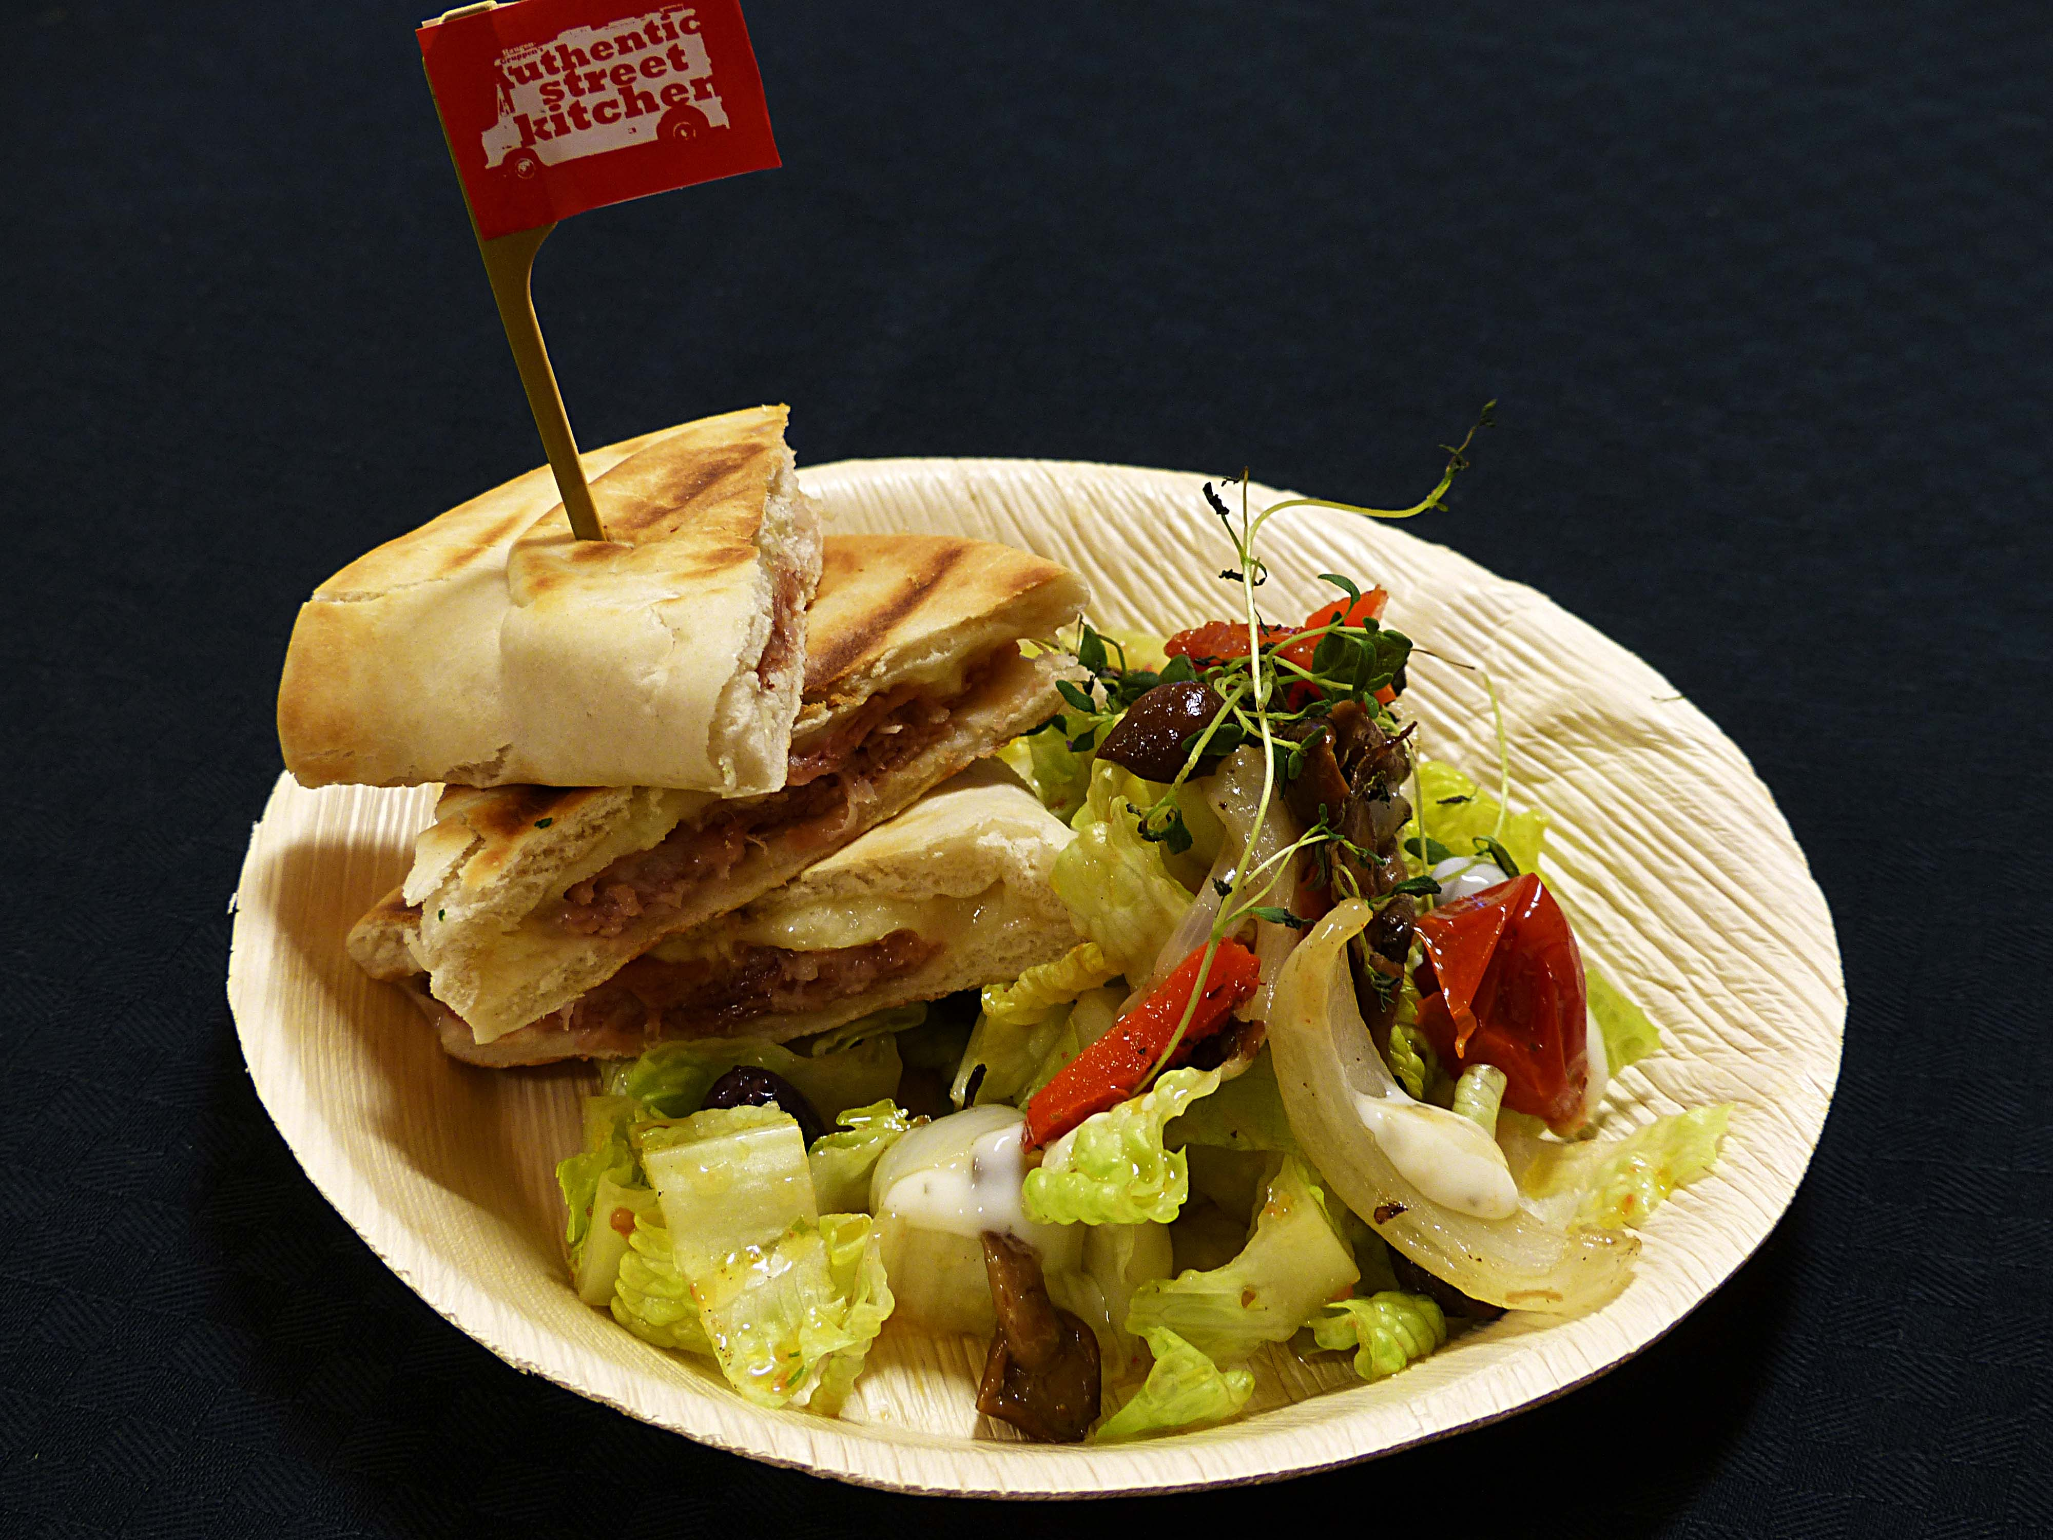

Fyll nanbrødet med spekeskinke , vanlig skinke eller kalkunskinke sammen med hvitost og Tapenade. Stek i klemgrill til den er ferdig. Kuttes i biter og sett på et spyd . Bland sammen en salat av sprø salat, ruccola, oliven, grillet paprika, artisjokk og tomat. Serveres som tilbehør i en bambus engangtallerken. Tilby dressing fra Heinz .Fyll nanbrødet med spekeskinke , vanlig skinke eller kalkunskinke sammen med hvitost og Tapenade. Stek i klemgrill til den er ferdig. Kuttes i biter og sett på et spyd . Bland sammen en salat av sprø salat, ruccola, oliven, grillet paprika, artisjokk og tomat. Serveres som tilbehør i en bambus engangtallerken. Tilby dressing fra Heinz .
Number of servingsNumber of servings | 1
EPDEPD | ProductProduct | Per servingPer serving |  | TotalTotal |  | QtyPerPackQtyPerPack | PackSizePackSize | PackUnitPackUnit | PackagingPackaging | ItemsItems
21224632122463 | Nanbrød *(Gluten,Hvete gluten)Nanbrød *(Gluten,Hvete gluten) | 65 | gg | 0 | gg | 100 | 6.5 | kgkg | 100x6.5kg100x6.5kg | 0
25571222557122 | Paprika Rød Grillet Paprika Rød Grillet | 0.01 | kgkg | 0 | kgkg | 6 | 1 | kgkg | 6x1kg6x1kg | 0
25571302557130 | Artisjokk antipasta Artisjokk antipasta | 0.02 | kgkg | 0 | kgkg | 6 | 1 | kgkg | 6x1kg6x1kg | 0
 | Oliven Tapanade ferdig Oliven Tapanade ferdig | 0.01 | kgkg | 0 | kgkg |  |  |  |  | 0
22865732286573 | Semi-dried Cherrytomater Semi-dried Cherrytomater | 0.02 | kgkg | 0 | kgkg | 2 | 1.97 | kgkg | 2x1.97kg2x1.97kg | 0
23749732374973 | Kalamataoliven u/sten Kalamataoliven u/sten | 0.015 | kgkg | 0 | kgkg | 2 | 1.85 | kgkg | 2x1.85kg2x1.85kg | 0
 | rødløk i strimler rødløk i strimler | 20 | gg | 0 | gg |  |  |  |  | 0
 | fetaost fetaost | 50 | gg | 0 | gg |  |  |  |  | 0
 | salat salat | 10 | gg | 0 | gg |  |  |  |  | 0
 | rukkola rukkola | 10 | gg | 0 | gg |  |  |  |  | 0
 | Thousand Island Dressing Thousand Island Dressing | 30 | mlml | 0 | mlml |  |  |  |  | 0

 | * Allergens* Allergens

